Как научиться такое делать
Хотите овладеть Excel на высоком уровне?

Вы можете этому научиться!
1. Связаться со мной и оставить заявку на семинар в вашем городе
2. Организовать семинар в вашей компании. (Возможна работа на ваших файлах)
3. Следите за новостями: скоро выйдут мои видеокурсы по Excel, PowerPoint и Анализу финансов

Скачайте программы семинаров:

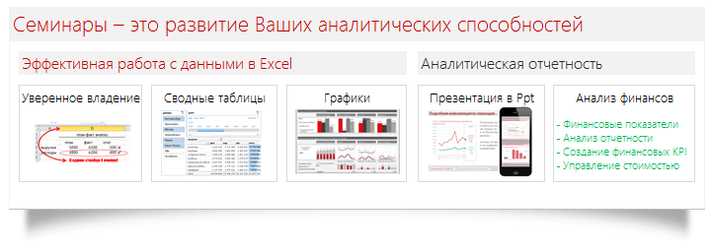

Скачать программу
Скачать программу
Скачать программу
Скачать программу

Если вам пока некогда на семинар, а результат нужен - закажите у меня файл.

С уважением, Станислав Салостей! 8-952-949-1797, SalosteySV@gmail.com

